様式2_大会プログラム作成シート
【様式2】大会プログラム作成シート |  |  |  |  |  |  |  |  |  |  |  |  |  |  |  |  | 締切日 | 7/5

エンブレム写真 |  |  |  | 0

 |  |  |  | 所在地 | 0
 |  |  |  | TEL | 0 |  |  |  |  |  | E-mail | 0
 |  |  |  | チームURL

【入力手順】
①チームURLの入力 ※無い場合は空欄でOK
（ホームページのURL等、各種SNSのアカウント名やハッシュタグ等も可）
②チーム紹介文の入力
【注意事項】
・ピンク部以外は参加申込書シートのデータから自動で引用されますので入力不要です。
【チーム・個人写真について】
・LINEまたはメールにて事務局までご提出下さい。 ・個人写真については提出時に氏名等がわかるようにお願い致します。
 |  |  |  | チーム紹介 | ・記載内容は自由です。 （200字程度） （チーム紹介・大会に向けた抱負・地元のPR等自由にお使い下さい。） ※記載無しも可

 |  |  |  | チーム写真

 | 【役員】
 | 顔写真 |  |  |  | 顔写真 |  |  | 顔写真 |  |  |  | 顔写真 |  |  | 顔写真

 | 0 | 0 |  |  | 0 | 0 |  | 0 | 0 |  |  | 0 | 0 |  | 0 | 0

 | 【選手】
 | 顔写真 |  |  |  | 顔写真 |  |  | 顔写真 |  |  |  | 顔写真 |  |  | 顔写真

 | 年 | 0 |  |  | 年 | 0 |  | 年 | 0 |  |  | 年 | 0 |  | 年 | 0
 | 利き |  | cm |  | 利き |  | cm | 利き |  | cm |  | 利き |  | cm | 利き |  | cm
 | 0 |  |  |  | 0 |  |  | 0 |  |  |  | 0 |  |  | 0

 | 顔写真 |  |  |  | 顔写真 |  |  | 顔写真 |  |  |  | 顔写真 |  |  | 顔写真

 | 年 | 0 |  |  | 年 | 0 |  | 年 | 0 |  |  | 年 | 0 |  | 年 | 0
 | 利き |  | cm |  | 利き |  | cm | 利き |  | cm |  | 利き |  | cm | 利き |  | cm
 | 0 |  |  |  | 0 |  |  | 0 |  |  |  | 0 |  |  | 0

 | 顔写真 |  |  |  | 顔写真 |  |  | 顔写真 |  |  |  | 顔写真 |  |  | 顔写真

 | 年 | 0 |  |  | 年 | 0 |  | 年 | 0 |  |  | 年 | 0 |  | 年 | 0
 | 利き |  | cm |  | 利き |  | cm | 利き |  | cm |  | 利き |  | cm | 利き |  | cm
 | 0 |  |  |  | 0 |  |  | 0 |  |  |  | 0 |  |  | 0

 | 顔写真 |  |  |  | 顔写真 |  |  | 顔写真 |  |  |  | 顔写真 |  |  | 顔写真

 | 年 | 0 |  |  | 年 | 0 |  | 年 | 0 |  |  | 年 | 0 |  | 年 | 0
 | 利き |  | cm |  | 利き |  | cm | 利き |  | cm |  | 利き |  | cm | 利き |  | cm
 | 0 |  |  |  | 0 |  |  | 0 |  |  |  | 0 |  |  | 0

様式11_大会記念Tシャツ申込書
第1回いちご一会とちぎ国体記念中学生ハンドボール大会記念Ｔシャツ販売注文書

締切日： |  |  |  | 2022-07-05 |  |  |  |  |  |  |  |  | PRICE： |  | ¥3,000-

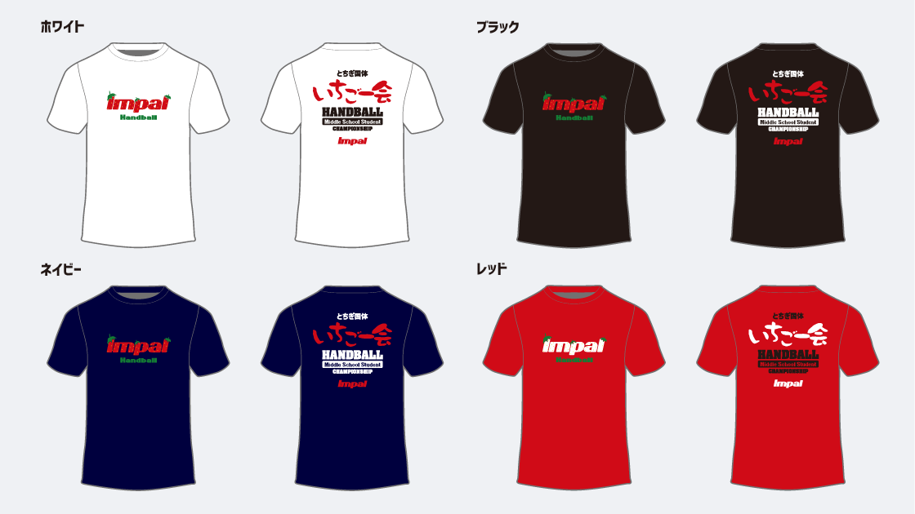

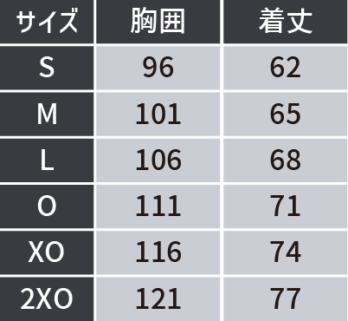
 | 【申込み方法】
 |  | Mail. |  | impal@watasaku.co.jp
 |  | FAX. |  | 03-3623-3650
 |  | 上記アドレスまたはFAX番号あてにお申し込みください。

 | 【お渡し方法】
 |  | 8月14日(17時以降)・15日(全日) IMPALブースにてお引渡しいたします。
 |  | お支払いは現金またはクレジットカードにてブーススタッフにお支払いをお願いいたします。
 |  | ※販売ブースは15日いっぱいとなります。

記念Ｔシャツ 3,000円 |  |  |  | ホワイト | S | M | L | O |  | XO | 2XO | 金額 |  |  | 合計枚数
 |  |  |  |  |  |  |  |  |  |  |  | ¥-
 |  |  |  |  |  |  |  |  |  |  |  |  |  |  | 0
記念Ｔシャツ 3,000円 |  |  |  | ブラック | S | M | L | O |  | XO | 2XO | 金額
 |  |  |  |  |  |  |  |  |  |  |  | ¥-

記念Ｔシャツ 3,000円 |  |  |  | ネイビー | S | M | L | O |  | XO | 2XO | 金額 |  |  | 合計金額
 |  |  |  |  |  |  |  |  |  |  |  | ¥-
 |  |  |  |  |  |  |  |  |  |  |  |  |  |  | ¥-
記念Ｔシャツ 3,000円 |  |  |  | レッド | S | M | L | O |  | XO | 2XO | 金額
 |  |  |  |  |  |  |  |  |  |  |  | ¥-

チーム名

お申込み責任者 |  |  |  |  |  |  |  |  | ご連絡先 (携帯電話)

商品に関するお問合せ先
〒130-0012 東京都墨田区太平1-13-5 渡作株式会社 IMPAL事業部
メール： |  |  | impal@watasaku.co.jp |  |  |  | TEL： | 03-6825-1833 |  |  |  | FAX： |  | 03-3623-3650

